Узб
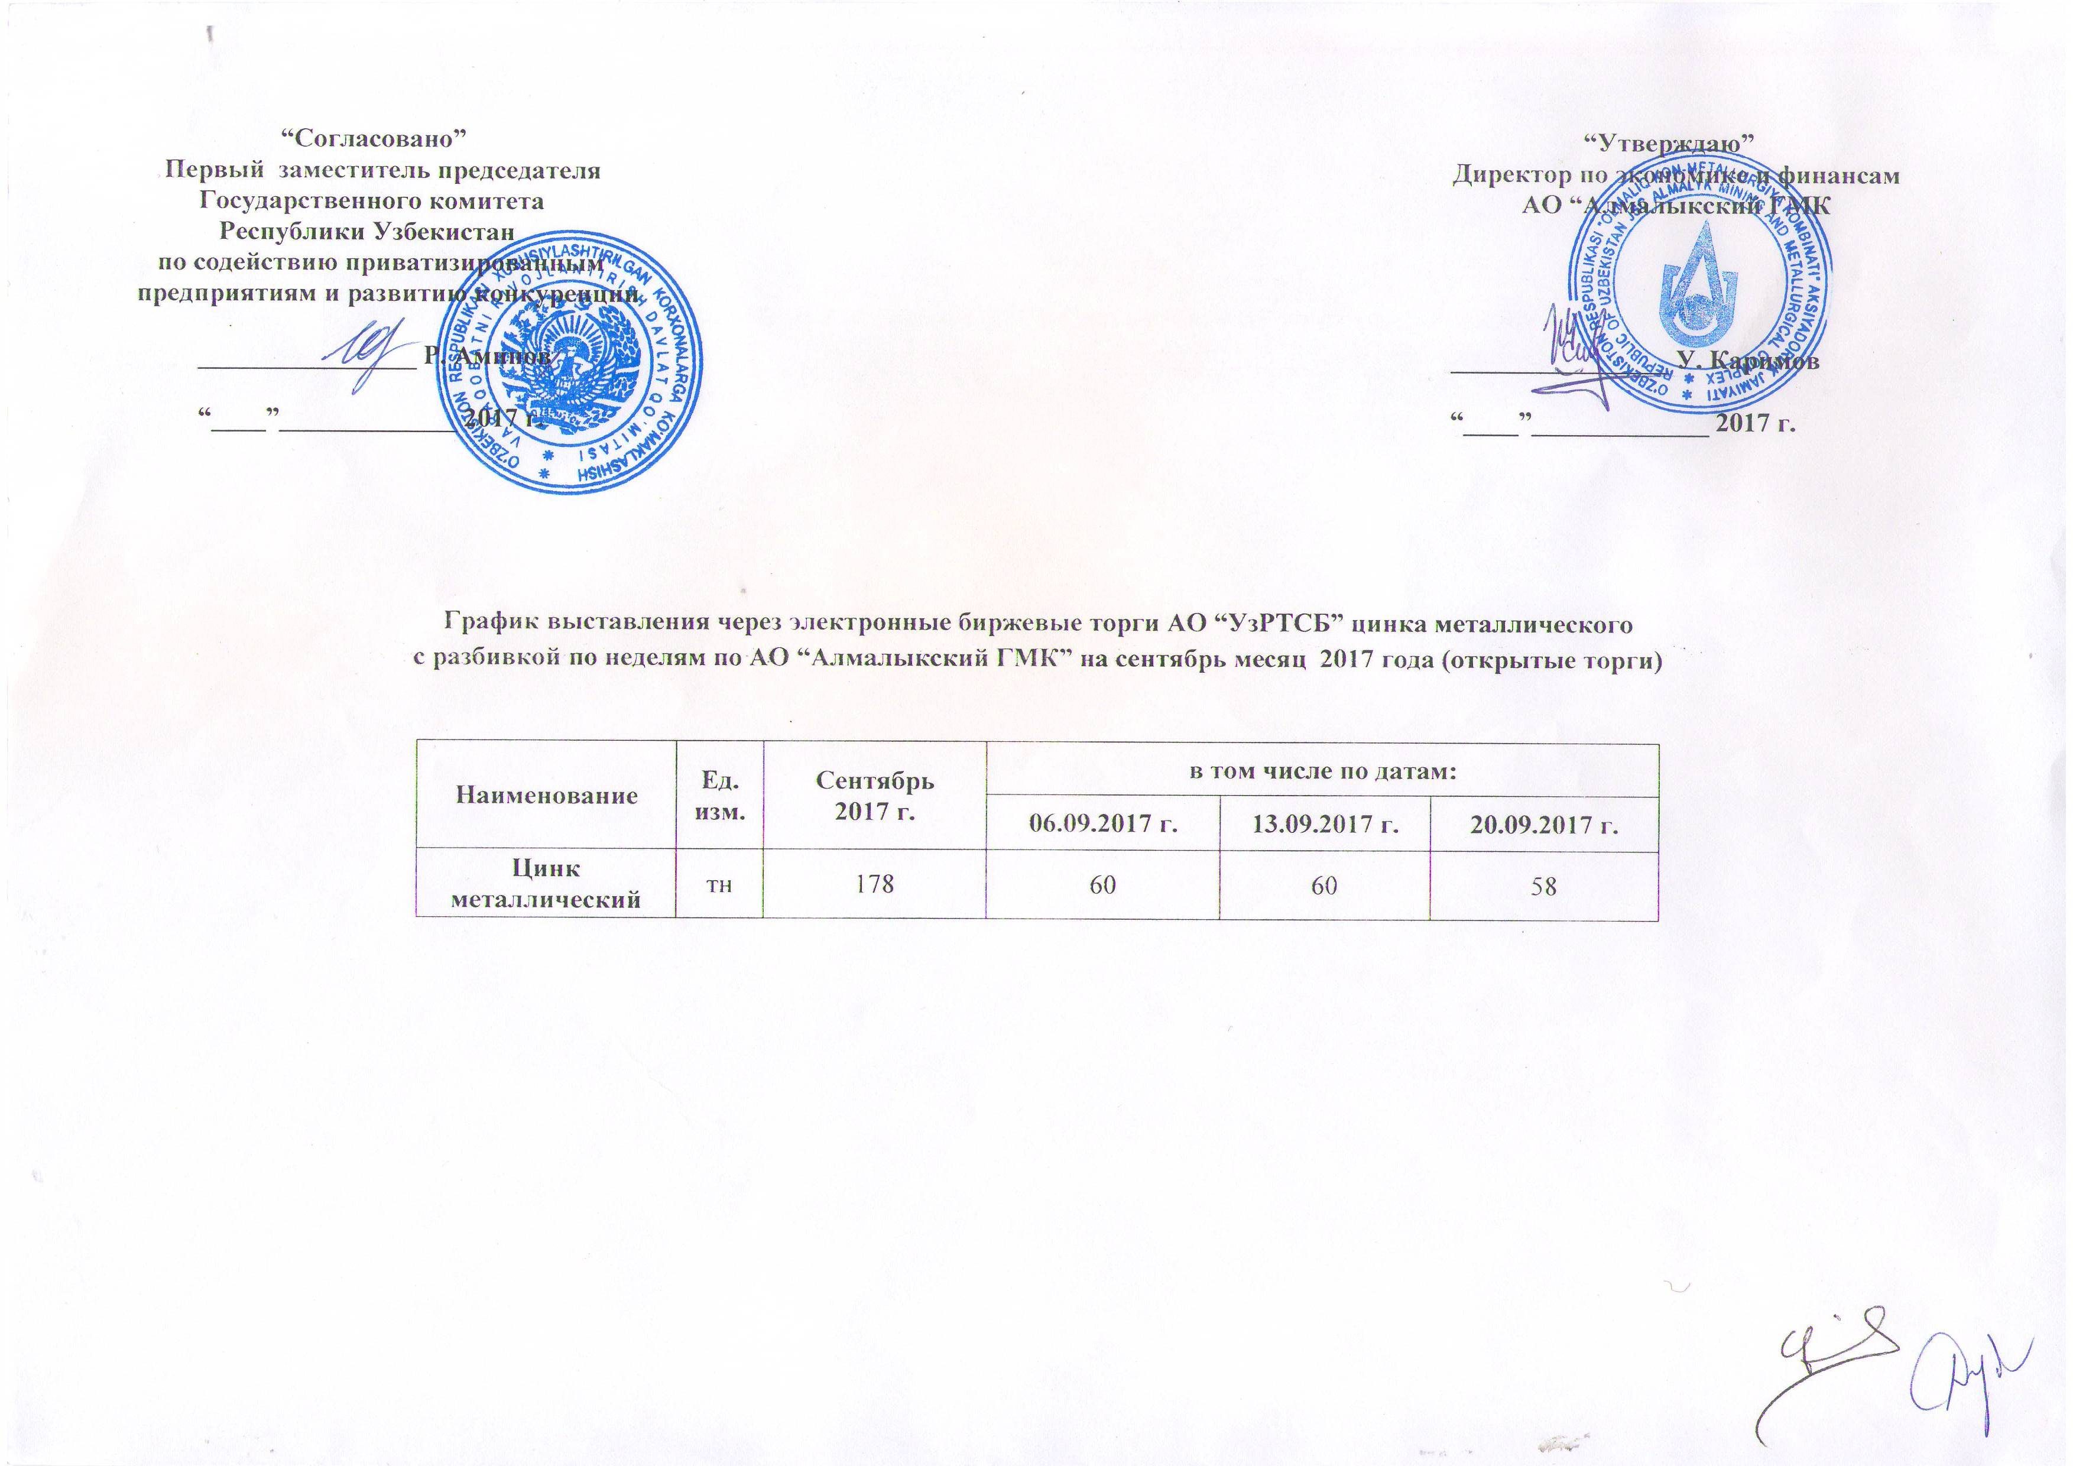
2017 йил сентябрь ойида Алмалик КМК томонидан биржа савдоларига сотувга қўиладиган рух металли маҳсулоти миқдорлари ЖАДВАЛИ

Номи | Ўлчоав бирлик | 2017 й. сентябрь | жумладан
 |  |  | 2017-09-06 | 2017-09-13 | 2017-09-20
Цинк металлический | тн | 178 | 60 | 60 | 58

